Лист1
 | Перечень закупаемых изделий медицинского назначения
 | Наименование | Характеристики | Объем закупа | Сумма | Сроки поставки
1 | 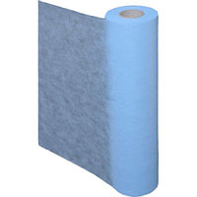 Одноразовые простыни в рулоне №100 | Простынь медицинская изготавливается из высококачественного нетканого материала: однослойного Спанбонда или трехслойного SMS (S - спанбонд, M - мелтблаун, S - спанбонд), а также структурного Спанлейс-40, Палп и Фибрелла обладающие впитываемостью, которые имеют ряд преимуществ по сравнению с традиционным Спанбондом: • высокие параметры фильтрации (3 слоя) • улучшенные барьерные свойства (3 слоя) • высокие водоотталкивающие качества (3 слоя) • воздухопроницаемость • низкая статичность • улучшенные тактильные качества Размер: 80см*200см. /100шт 1. Плотность 20. С перефорацией | 435 | 2436000 | По заявке заказчика
2 | 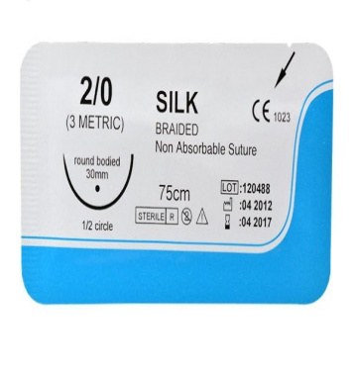 Шовный материал Шелк (Silk Braided) | Шовный материал Шелк - стерильный натуральный плетеный нерассасывающийся шовный материал, состоящий из протеиновых волокон кокона тутового шелкопряда из семейства Bombycidae. Плетеные шелковые материалы покрываются силиконом, что позволяет снизить капиллярность нити и обеспечить ее гидрофобные свойства с гладкой поверхностью. Гладкая поверхность шовного материала минимизирует повреждение тканей при прохождении через них, снижает воспалительную реакцию со стороны окружающих тканей и длительно сохраняет прочность на разрыв. | 10 | 10000 | По заявке заказчика
3 | Гигрометр психрометрический ВИТ-2 | диапазон измерения °t сухого термометра, °С +15…+40 диапазон измерения относительной влажности в зависимости от температур влажность, % от 20 до 90. температура, °С +26…+40 габаритные размеры, мм 290х120х50 Термометрическая жидкость Толуол | 3 | 6000 | По заявке заказчика
4 | Пантогематоген сухой порошок 4гр №9 | Состав - сухой пантогематоген, содержит аминокислоты. Вещество, получаемого из пантов* и крови алтайского марала путем сублимации, метода выпаривания при температуре +20…30 градусов под низким давлением, что позволяет сохранить максимум биологически активных природных компонентов. | 50 | 600000 | По заявке заказчика
5 | Раствор бишофита (для ванн) | Раствор и жидкость для ванн выпускаются в флаконе объёмом 500 мл. Препарат не содержит консервантов и красителей. | 50 | 50000 | По заявке заказчика
6 | Емкость-контейнер для сбора острого инструментария класса Б 6л (Пласт) | Емкость -контейнер для сбора острого инструментария, Б 6л желтая это пластиковый контейнер в виде желтого ведра и красной крышки,заглушкой и этикеткой,преднозначен для сбора колюще режущих отходов. | 500 | 190000 | По заявке заказчика
7 | Хвойный экстракт (для ванн) | Экстракт хвойный содержит: Экстракт хвойный. Хвойное эфирное масло. Во флаконе 450 или 500 мл экстракта | 50 | 100000 | По заявке заказчика

 |  |  |  | 3392000

 | Зав. аптеки Өмірзақова А.Б

